Sheet1
사원관리 애플리케이션
기능 | URL | 요청 파라미터 | 요청방식 | 인터페이스 | 뷰 | 비고
시작 | /index.jsp |  | GET |  |  | 웰컴페이지
사원 목록 조회 | /hr/Emp.do?cmd=list |  | GET | List<EmpVO> selectAllEmps() | /hr/list.jsp
사원 정보 상세 조회 | /hr/Emp.do?cmd=details | empid | GET | EmpVO selectEmpByEmpid(int employeeId) | /hr/details.jsp
사원 정보 입력 | /hr/Emp.do?cmd=insert |  | GET | List<JobVO> selectAllJob() List<DeptVO> selectAllDepts() List<EmpVO> selectAllManagers() | /hr/insert.jsp | 입력양식을 요청함
 | /hr/Emp.do?cmd=insert | EmpVO | POST | int insertEmp(EmpVO emp) | /hr/Emp.do?cmd=list | redirect
사원 정보 수정 | /hr/Emp.do?cmd=update | empid | GET | EmpVO selectEmpByEmpid(int employeeId) | /hr/update.jsp | 사원정보 수정양식
 | /hr/Emp.do?cmd=update | EmpVO | POST | int updateEmp(EmpVO emp) | /hr/Emp.do?cmd=details | redirect
사원 정보 삭제 | /hr/Emp.do?cmd=delete | empid | GET | EmpVO selectEmpByEmpid(int employeeId) | /hr/delete.jsp | 이메일 주소 입력
 | /hr/Emp.do?cmd=delete | empid, email | POST | int deleteEmp(int employeeId, String email) | /hr/Emp.do?cmd=list | redirect
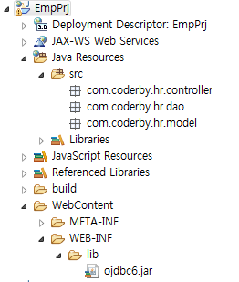
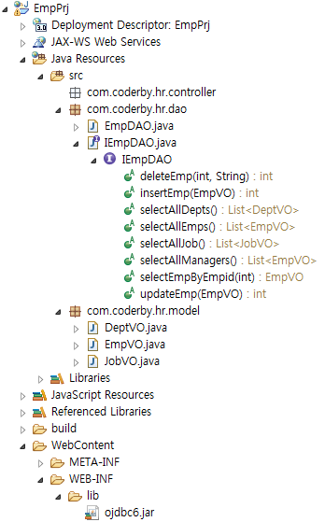
1. 프로제트 생성 : EmpPrj(Dynamic Web Project)
2. Build Path 설정 : servlet-api.jar, jsp-api.jar
3. JDBC Driver 복사 : WEB-INF/lib 폴더에
4. 컨텍스트 루트 변경 : 프로젝트 설정 > Web Project Settings > Context root : /
5. 패키지 추가 | - com.coderby.hr.controller | 컨트롤러
 | - com.coderby.hr.dao | DAO 파일
 | - com.coderby.hr.model | VO 파일
6. VO 클래스 추가 | EmpVO
 | DeptVO
 | JobVO
7. DAO 인터페이스 | IEmpDAO
 | IDeptDAO
 | IJobDAO
8. DAO 클래스 구현 | EmpDAO
9. Controller 구현 | EmpServlet | /hr/Emp.do
 | GET방식과 POST 방식에서 cmd에 따른 명령처리 제어코드 작성
 | GET 방식 요청 처리 후 forward
 | POST 방식 요청 처리 후 redirect
10. index.jsp 작성 | http://localhost:8080/
 | <a href="/hr/Emp.do?cmd=list">사원 목록 보기</a>
 | <a href="/hr/Emp.do?cmd=insert">사원 정보 입력</a>
11. 뷰 구현 | /hr/list.jsp
 | /hr/details.jsp
 | /hr/insert.jsp
 | /hr/update.jsp
 | /hr/delete.jsp

